상품제안서
휴대용 수첩형 점착 메모지 (HS-60-01) | 상품코드: S22330

 |  |  |  |  |  |  | 02-713-8555 | www.synergygift.co.kr
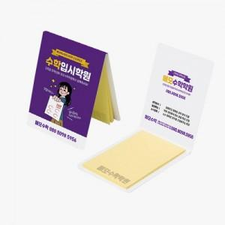 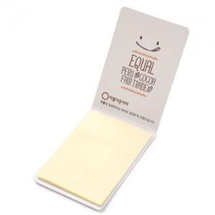

【상세/제작정보】

【인쇄/포장옵션】 | 표지컬러 내지먹1도 / OPP(비닐)

【공급단가】 | 수량 | 1,000~ | 2,000~ | 3,000~ | 5,000~ | 10,000~
*VAT별도 | 20매 | 240원 | 230원 | 210원 | 190원 | 180원
 | 30매 | 270원 | 260원 | 240원 | 220원 | 210원
 | 50매 | 340원 | 330원 | 300원 | 280원 | 270원
 | 100매 | 510원 | 490원 | 460원 | 420원 | 410원

【상품 URL】 | https://www.synergygift.co.kr:443/src/goods_detail.php?gdno=22330

